Hoja1
ESTIMACIÓN DE FACTURA | 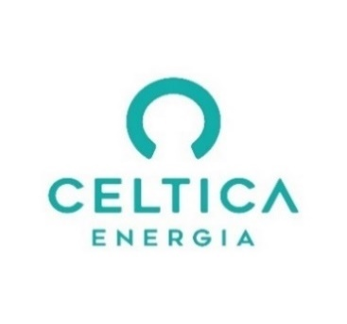

WARNER DW
Estimación Coste Electricidad | Dec-24
CUPS: ES0022000008103260DW

Consumo total (kWh) | 193
Consumo P1 | 48
Consumo P2 | 35
Consumo P3 | 0
Consumo P4 | 0
Consumo P5 | 0
Consumo P6 | 111

Término Potencia | 6,671 €
Excesos potencia | 0 €
Coste Total Potencia | 6,671 €

Coste Total Energía | 27,517 €

Descuentos electrointensivos | 10 €

Impuesto eléctrico | 1,747 €
TOTAL sin IVA | 35,934 €
Coste unitario [€/MWh] | 142291.74

